상품제안서
코끼리 미니LCD 2포트 고속충전보조배터리 10000mAh | 상품코드: S40570

 |  |  |  |  |  |  | 02-713-8555 | www.synergygift.co.kr
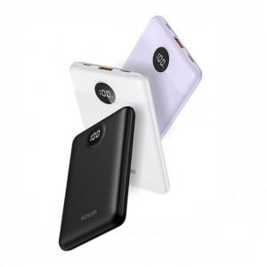

【상세/제작정보】 | <p><span style="font-size: 14pt;">※ 기본 수량 미만 발주 진행시 별도 문의 바랍니다.</span></p><p><span style="font-size: 14pt;">※ 운임비 별도 발생 됩니다.</span></p>

【인쇄/포장옵션】 | 레이저, 풀칼라 / 포장지포장

【공급단가】 | 수량 | 30~ | 100~ | 300~ | 500~ | 1,000~
*VAT별도 | 화이트 | 16,800원 | 15,700원 | 15,100원 | 14,800원 | 14,600원
 | 블랙 | 16,800원 | 15,700원 | 15,100원 | 14,800원 | 14,600원
 | 퍼플(품절) | 16,800원 | 15,700원 | 15,100원 | 14,800원 | 14,600원

【상품 URL】 | https://www.synergygift.co.kr:443/src/goods_detail.php?gdno=40570

